MiFi 5G vs B311-221 (4G Wifi)
Product model | B311-221 | MiFi 5G mobi | Remark
Appearance | 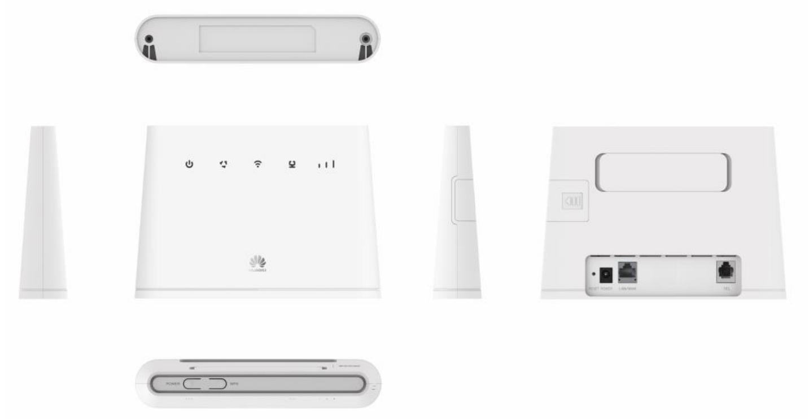
Form Factor | Product Type: LTE CPE | 5G MiFi
 | Size: 181 mm (Width) x 126 mm (High) x 36 mm (Deep) | 140mmx70mmx20mm (LxWxD) | Thiết kế MiFi nhỏ gọn hơn nhiều so với B311-221
 | About 218 g (excluding the power adapter) | 200-300g
Specifications | Network: | Network:
 | n/a | 5G: N77, N78, N79
 | 4G/LTE FDD: Band 1/3/7/8/20/B38 | 4G: B3, B7 | B3(1800), B7(2600) là hai trong những băng tần đã được quy hoạch 4G tại Việt nam
 | UTMS: Band 1/8 2100 MHz/900 MHz |  | chưa có thông số
 | GSM: Band 2/3/5/8 1900 MHz/1800 MHz/850 MHz/900 MHz | n/a | chưa có thông số
 | Wi-Fi: 2.4 GHz 802.11b/g/n, 2x2 MIMO up to 300Mbps. Maximum Users: 32 | 802.11 ax/ac/a/b/g/n 2×2，MIMO Speeds: 2.4GHz – 300Mbps, 5GHz – 1700Mbps. User: 20
 | Indicator: | 1.45 inches LCD screen
 | One power indicator | One power indicator
 | One Internet status indicator | One WLAN status indicator
 | One Wi-Fi/WPS indicator | n/a
 | One LAN indicator | n/a
 | n/a | One SMS indicator
 | n/a | One 5G/LTE status indicator
 | One group of signal strength indicators | n/a | MiFi
 | Button:
 | One Power ON or OFF switch | One power button
 | One WPS/Hi button | One WPS button
 | One Reset button | n/a
 | AC/DC power supply : | AC/DC power supply :
 | AC input: 100V-240V 50Hz/60Hz
 | DC output: 12 V/1 A
Features | n/a | 5G Data rates: downlink to 1.65Gbps, uplink to 250Mbps
 | LTE FDD: DL 150 Mbps, UL 50 Mbps | 4G Data rates: downlink to 300Mbps, uplink to 75Mbps
 | DC-HSPA+: DL 42 Mbps, UL 5.76 Mbps
 | HSPA+: DL 21 Mbps (64QAM), UL 5.76 Mbps
 | HSPA: DL 14.4 Mbps, UL 5.76 Mbps
 | WCDMA PS: DL 384 Kbps, UL 384 Kbps
 | EDGE: DL 236.8Kbps, UL 236.8 Kbps
 | GPRS: DL 85.6 Kbps, UL 85.6 Kbps
 | SMS (Writing/sending/receiving) | SMS (Writing/ sending/ receiving(inbox)/)
 |  | CUSD | Tính năng CUSD cho phép nạp thẻ điện thoại từ webgui
 |  | Phone book | Cho phép thêm/ xóa danh bạ, cập nhật danh bạ từ sim đến thiết bị
 | IPv4 /IPv6 dual stack | IPv4 / IPv6
 | Support NAT | Support NAT
 | Support for HUAWEI HiLink, HUAWEI SmartHome APP (iOS or Android) | Via Web, app | MiFi chủ yếu được quản lý bằng webgui chưa có app
 | WPS 2.1 | WPS
 | HOTA updates (allows users to remotely update the device firmware through the HOTA server) | Via Web
 | Built-in DHCP Server, DNS RELAY and NAT | DHCP, DNS, NAT
 | Security services. Provides instant protection to block potential security risks and intrusion attempts | OPEN, WPA-PSK,WPA2, WPA2-PSK
 | User-friendly design of LED indicator. Easy to observe the status of equipment. | 1.45 inches LCD screen
Antennas | Built-in LTE/UMTS/GSM primary antenna | built-in | Chưa có thông tin về bao nhiêu antenna cho 4G/5G
 | Built-in LTE/UMTS secondary antenna
 | Built-in WLAN 2.4 GHz antenn | built-in WLAN 2.4GHz antenna built-in WLAN 5GHz antenna
External Port | One Power adapter port | charger: USB type C port, Qi/pma | hỗ trợ thêm chuẩn sạc không giây ngoài chuẩn USB type -C ( nhưng chưa có nội dung trong đặc tả)
 | One LAN/WAN port (RJ45), IEEE 802.3/802.3u | n/a
 | One Phone port (RJ11) for phone | N/a
 | One External LTE antenna ports (SMA) | N/a
 | One SIM card slot (Mini-SIM) | One SIM card slot (Nano-SIM) One eSim | MiFi 5G có thêm 1 eSim
chip set | AP+Modem : Hisilicon Balong V711 2.4G Wi-Fi: Hisilicon Hi1151 | Snapdragon X55 5G Modem-RF
OS |  | linux

B311-221(4G Wifi) vs NO Huawei
Product model | B311-221 | Non-Huawei | Remark
Appearance |  | 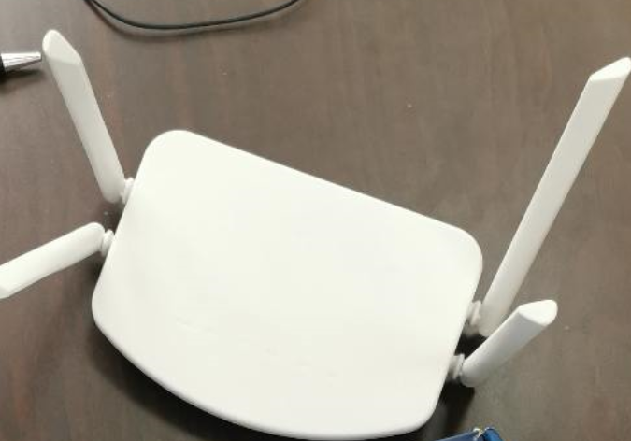
Form Factor | Product Type: LTE CPE | Product Type: 4G Router
 | Size: 181 mm (Width) x 126 mm (High) x 36 mm (Deep) | Size: 260 mm (Width) x 227 mm (High) x 40 mm (Deep) | Thiết kế nhỏ gọn hơn sản phẩm từ các đối thủ
 | About 218 g (excluding the power adapter) | NA
Specifications | Network: | Network:
 | 4G/LTE FDD: Band 1/3/7/8/20/B38 | 4G/LTE FDD: Band B1, B3, B5, B8 | B1 (2100 MHz) là băng tần được sử dụng phổ biến thứ 6 B3 (1800 MHz) là băng tần được sử dụng phổ biến nhất cho khai thác LTE trên thế giới. B20 (800 MHz) là băng tần được sử dụng phổ biến thứ 2, với phạm vi phủ sóng trên diên rộng cho các vùng miền nông thôn và có khả năng phủ sóng sâu trong nhà tại các khu vực đô thị lớn, có mật độ cao về dân cư và công trình xây dựng, cực kỳ phổ biến cho eMTC (LTE Cat M1) và NB-IoT (LTE Cat NB1). B8 (900 MHz) được sử dụng phổ biến cho dữ liệu 2G GSM voice và dữ liệu cơ bản. B38 (2600 MHz) TDD là băng tần được sử dụng để phân bổ lại tần số từ 2.5 GHz Wimax sang LTE.
 | UTMS: Band 1/8 2100 MHz/900 MHz | UTMS: Band 1/5/8 | B1 là băng tần được sử dụng phổ biết nhất cho 3G UMTS, theo sau đó là B8 và B5.
 | GSM: Band 2/3/5/8 1900 MHz/1800 MHz/850 MHz/900 MHz | 900/1800MHz
 | Wi-Fi: 2.4 GHz 802.11b/g/n, 2x2 MIMO up to 300Mbps. Maximum Users: 32 | Wi-Fi: 2.4 GHz 802.11b/g/n, 2T2R 300Mbps, Maximum Users: NA | x
 | Indicator: | Indicator:
 | One power indicator | One power indicator | x
 | One Internet status indicator | One 4G network indication | x
 | One Wi-Fi/WPS indicator | One Wi-Fi indicator | x
 | One LAN indicator | One LAN indicator | x
 | One group of signal strength indicators | NA | B311-221 có thêm đèn Signal thể hiện cường độ mạng, giúp khách hàng dễ dàng nhận biết được cường độ tín hiệu tại thời điểm hiện tại
 | Button: | Button:
 | One Power ON or OFF switch | NA | Bộ 3 phím WPS, Reset, Power giúp việc sử dụng thiết bị trở nên thuận tiện
 | One WPS/Hi button | NA
 | One Reset button | One Reset button
 | AC/DC power supply : | AC/DC power supply :
 | AC input: 100V-240V 50Hz/60Hz | AC input: 100V-240V 50Hz/60Hz | x
 | DC output: 12 V/1 A | DC output: 12 V/1 A | x
Features | LTE FDD: DL 150 Mbps, UL 50 Mbps | NA | x
 | DC-HSPA+: DL 42 Mbps, UL 5.76 Mbps | NA | x
 | HSPA+: DL 21 Mbps (64QAM), UL 5.76 Mbps | NA | x
 | HSPA: DL 14.4 Mbps, UL 5.76 Mbps | NA | x
 | WCDMA PS: DL 384 Kbps, UL 384 Kbps | NA | x
 | EDGE: DL 236.8Kbps, UL 236.8 Kbps | NA | x
 | GPRS: DL 85.6 Kbps, UL 85.6 Kbps | NA | x
 | SMS (Writing/sending/receiving) | NA | x
 | IPv4 /IPv6 dual stack | NA | x
 | Support NAT | Support NAT | x
 | Support for HUAWEI HiLink, HUAWEI SmartHome APP (iOS or Android) | NA | B311-211 được hỗ trợ bởi ứng dụng AI Life (Hilink)
 | WPS 2.1 | NA | x
 | HOTA updates (allows users to remotely update the device firmware through the HOTA server) | NA | B311-221 hỗ trợ cập nhật trực tuyến huawei, do huawei có máy chủ OTA trên toàn thế giới
 | Built-in DHCP Server, DNS RELAY and NAT | DHCP, NAT
 | Security services. Provides instant protection to block potential security risks and intrusion attempts | NA
 | User-friendly design of LED indicator. Easy to observe the status of equipment. | NA
Antennas | Built-in LTE/UMTS/GSM primary antenna |  | Built-in antenna phù hợp hơn cho các Home Wifi vì độ phủ sóng đều hơn, gần như là hình cầu. Trong khi external antenna cho độ bao phủ mở rộng xa nhất từ phía nguồn phát.
 | Built-in LTE/UMTS secondary antenna
 | Built-in WLAN 2.4 GHz antenn | external antenna
External Port | One Power adapter port | One Power adapter port | x
 | One LAN/WAN port (RJ45), IEEE 802.3/802.3u | One LAN/WAN port (RJ45), IEEE 802.3/802.3u | x
 | One Phone port (RJ11) for phone | Not support | Với việc sở hữu cổng điện thoại chuẩn RJ, hỗ trợ tốt các tính năng CS/ VoLTE/ VoIP
 | One External LTE antenna ports (SMA) | NA | Có thêm một cổng cho LTE antenna rời nếu muốn chuyển thành external antenna.
 | One SIM card slot (Mini-SIM) | One SIM card slot (Mini-SIM) | x

mifi 4G
Thông số kỹ thuật thiết bị 4G Router
Hạng mục | Thông số kỹ thuật
Hình ảnh chung | 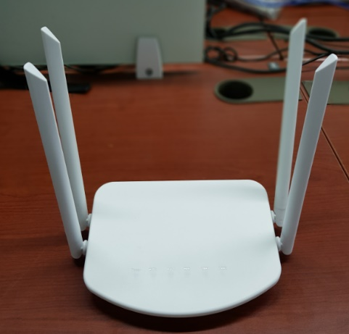
Main CPU | MT7628KN 580MHz MIPS® 24KEc™ CPU | router on Chip
Memory | Embedded with 64Mbit/8MB memory
FLASH | SPI 16Mbit/2MB
Protocol | IEEE802.11b/802.11g/802.11n/802.3/802.3u
Wi-Fi speed | 2.4g 2T2R 300Mbps
Frequency | 2.4GHZ
Antenna | 2*5dB 2.4G *2R2 external antenna
 | 2*5bB 4G*2R2 external antenna
Port | 1*Sim card port
 | 1*Wan
 | 2*Lan
 | 1*DC port
LED | Power, 2.4G wireless, WAN, LAN1, LAN2, 4G network
Button | 1*Reset button
AP adaptor | DC 12V/1A
Max power consumption | <10W
Size/Color | Size:260*227*40 MM(Packing)
 | Color: White (Accept OEM)
4G Bands
Chipset: ASR1802S | FDD-LTE： B1、B3、B5、B8
 | TDD-LTE: B34、B38、B39、B40、B41
 | WCDMA/UMTS:B1、B5、B8

Firmware specification
WAN Interface | dynamic IP, static IP, 3G (4G) dialing,PPPoE
Working Mode | 4G ROUTER;
 | AP
DHCP server | DHCP server
 | Client list
 | Static address allocation;
Support OS | SDK，ECOS
Virtual server | Port forwarding
Security | Port- (Protocol-) based filter
 | MAC-based filter
DDNS | N/A
VPN Tunneling | N/A
Bandwidth control support | Support-4G LTE
Static routing | Support
System log | Support
Other function | Profile import and export
 | Mac address clone
 | Web software upgrade
 | traffic statistics
Accessories | 1* User manual
 | 1* Power adapter (national standard 12V/1A, wire length 1.5M)
Packing | Neutral English packaging
Product net weight
Total weight

